타워크레인 점검표
K-건설맵 | k-conmap.com 건설 서식 |  |  |  | ← 이 1행을 지우고 쓰셔도 됩니다

■ 타워크레인 체크리스트 |  |  | 점 검 자
점검 일자 |  |  | 장비 번호 |  | 운 전 원 | (인)
대여하는 자 |  | (인) | 관리감독자 | (인) | 안전관리자 | (인)
 |  |  |  |  | 판 정

번호 | 구 분 | 예 시 사 진 | 점 검 기 준 | 점 검 항 목 | 결 과 | 조 치 사 항
1 | 작업전 준비사항 |  | 면허 및 보험 가입 여부 확인할 것 | - 타워크레인운전기능사 면허 소지여부 확인
 |  |  |  | - 영업배상책임보험 가입여부 확인 및 보장일자 확인
2 | 권과방지 장치 | 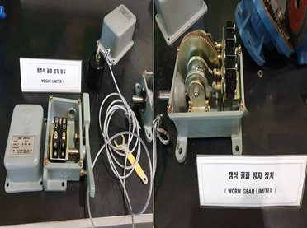 | 타워크레인 권과방지장치 작동상태를 확인할 것 | - 타워크레인의 후크가 필요이상 상승할 경우 경보음과 함께 작동 정지 여부 확인
3 | 과부하 방지장치 | 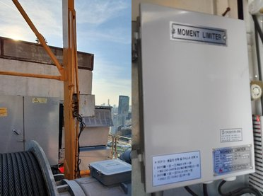 | 타워크레인 과부하방지장치 작동상태를 확인할 것 | - 정격하중의 1.05배 이상의 하중 권상시 경보와 함께 권상동작 정지 여부 확인
4 | 비상정지 장치 | 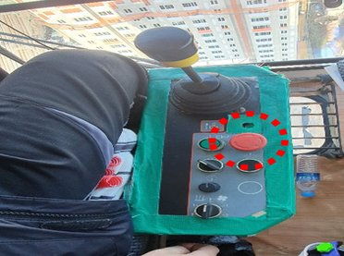 | 비상정지장치 설치 및 작동 확인 | - 적색 누름버튼 설치 확인
 |  |  |  | - 수동 복귀 여부 확인
 |  |  |  | - 정상작동 여부 확인
5 | 상부선회 장치 (턴테이블) | 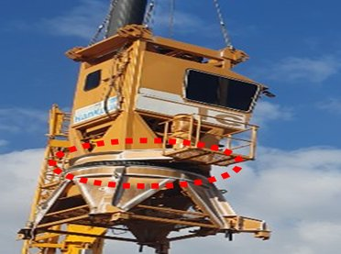 | 상부선회장치의 정상작동을 확인할 것 | - 회전상태에서 심한 진동과 이상음 여부 확인
 |  |  |  | - 볼트,너트가 견고하게 체결여부 확인
 |  |  |  | - 선회상태에서 임의의 위치에서 정지 상태 유지 확인
6 | 와이어 로프 | 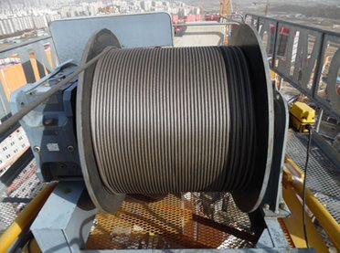 | 와이어로프의 상태를 확인할 것 | - 이음매가 있는 와이어로프 사용금지 여부 확인
 |  |  |  | - 지름의 감소가 공칭지름의 7퍼센트를 초과하는 와이어로프 사용금지 여부 확인
 |  |  |  | - 꼬인 와이어로프 사용금지 여부 확인
 |  |  |  | - 심하게 변형 또는 부식된 와이어로프 사용금지 여부 확인
 |  |  |  | - 1꼬임 사이에서 소선의 수가 10퍼센트 이상 절단 와이어로프 사용금지 여부 확인
 |  |  |  | - 와이어로프 단말처리 여부 확인
7 | 인양도구 | 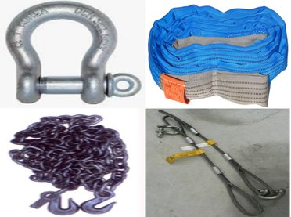 | 인양도구의 상태를 확인할 것 | - 와이어로프의 경우 6번 점검항목 확인
 |  |  |  | - 슬링벨트의 손상여부 확인
 |  |  |  | - 체인의 손상여부 확인
 |  |  |  | - 샤클의 체결 방향, 체결상태 확인
 |  |  |  | - 모든 인양도구의 적정제원여부 확인
8 | 드럼 |  | 드럼의 상태를 확인할 것 | - 드럼의 와이어로프 고정상태 확인
 |  |  |  | - 드럼의 와이어로프 난권 여부 확인
 |  |  |  | - 드럼의 와이어로프 단말처리 상태 확인
9 | 후크, 후크 해지장치, 로프 이탈방지 장치 | 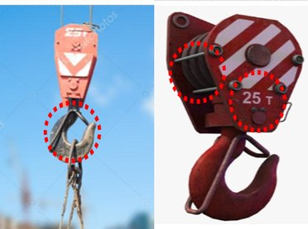 | 후크의 고정상태, 후크해지장치의 정상작동, 로프이탈방지장치를 확인할 것 | - 후크의 와이어로프 고정상태 여부 확인
 |  |  |  | - 후크의 와이어로프 단말처리 여부 확인
 |  |  |  | - 후크해지장치의 정상작동 여부 확인
 |  |  |  | - 후크에 정격하중 표시여부 확인
10 | 방호울 | 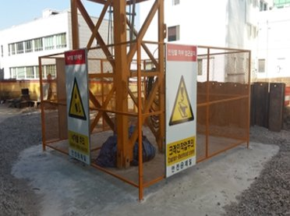 | 타워크레인 방호울 상태를 확인할 것 | - 방호울 설치상태 확인 (외부근로자 접근 금지 여부 및 높이 2m이상 확인)
 |  |  |  | - 방호울 시건상태 확인
11 | 선회 제한장치 | 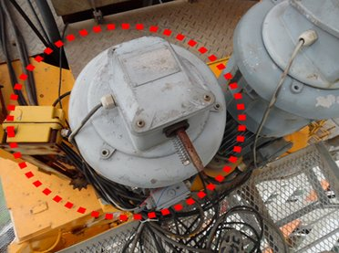 | 타워크레인이 한쪽방향으로만 회전하게 되면 케이블이 꼬여 파손되게 되므로 선회제한장치의 설치 및 상태를 확인할 것 | - 턴테이블이 한 방향으로 일정횟수 이상 회전 후 정지 여부 확인 (선회제한장치는 장비별 세팅값에 따라 달라짐)
12 | 전기장치 | 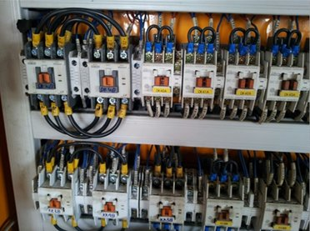 | 전기장치를 확인할 것 | - 스위치의 정격용량 적합 여부 확인
 |  |  |  | - 배선의 피복에서 손상, 파손, 탄화 등 이상여부 확인
 |  |  |  | - 전기장치 판넬의 시건 여부 확인
 |  |  |  | - 외함접지 여부 확인
 |  |  |  | - 전압측정시 공급전압 342V이상 여부 확인
13 | 충돌방지 장치 | 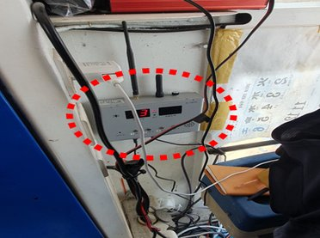 | 인접타워크레인과의 충돌을 방지하기 위한 충돌방지장치를 설치 및 확인할 것 | - 인접타워크레인과 메인지브가 일정 거리 이상 가까워질 경우 경보 발생 여부 확인
 |  |  |  | - 인접타워크레인과 통신연결상태 확인
14 | 하방 카메라 | 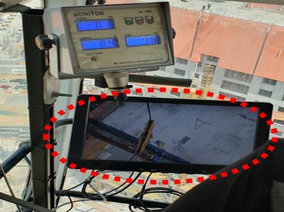 | 운전원 시야 미확보 공간 작업을 위한 하방카메라를 확인할 것 | - 하방카메라의 정상작동 여부 확인
15 | 월브레싱 | 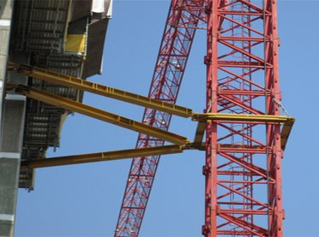 | 월브레싱 상태를 확인할 것 | - 구조검토서와 월브레싱 설치 층수 설치 방향 일치 여부 확인
 |  |  |  | - 월브레싱 고정볼트, 고정핀, 분할핀 설치 상태 확인
16 | 활차 (시브) | 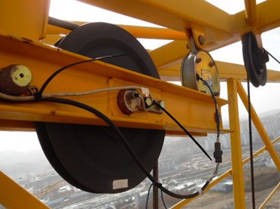 | 활차의 작동상태를 확인할 것 | - 활차가 회전할 때 축 및 베어링의 편심, 흔들림, 이상소음 여부 확인
 |  |  |  | - 동활차의 경우 로프이탈 방지장치 설치여부 확인
17 | 항공등 또는 경광등 | 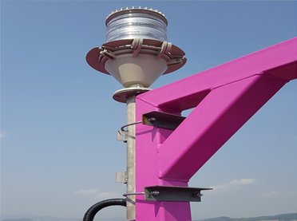 | 항공등 및 경광등의 설치 및 작동상태를 확인할 것 | - 사업승인조건에 항공등이 설치요건일 경우 항공등 설치여부 미설치요건일 경우 경광등 설치여부 확인
 |  |  |  | - 항공등 및 경광등의 정상작동 여부 확인
18 | 마스트 체결상태 | 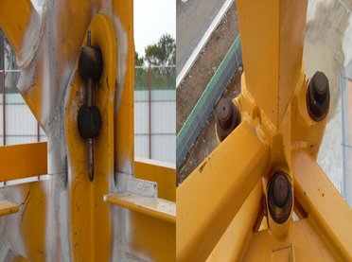 | 타워크레인 마스트의 연결상태를 확인할 것 | - 마스트 연결이 볼트 타입인 경우 역방향으로 너트를 체결하고 나사산이 2산이상 여유유지 확인
 |  |  |  | - 마스트 연결이 핀 타입인 경우 고정핀 및 분할핀 체결 상태 확인
19 | 가이드 레일 | 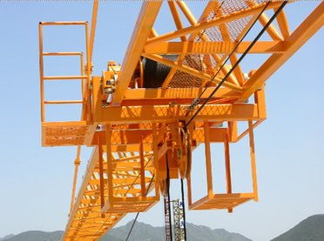 | 트롤리 및 레일이 횡행하는 가이드 레일 상태를 확인할 것 | - 가이드레일의 상태를 확인
20 | 선회 브레이크 풀림장치 |  | 태풍으로 인한 타워크레인 전도를 막기 위해 선회브레이크 풀림장치의 작동상태를 확인할 것 | - 선회브레이크 풀림장치 작동상태를 확인
21 | 와이어 로프 꼬임 방지장치 | 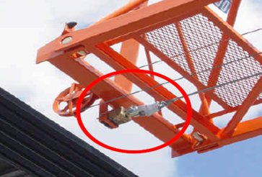 | 권상 및 권하 작업시 하중으로 인한 와이어로프의 꼬임을 방지하는 꼬임방지장치 설치 확인 | - 와이어로프 꼬임 방지장치 설치 및 정상 작동 상태를 확인
22 | 브레이크 및 조종장치 | 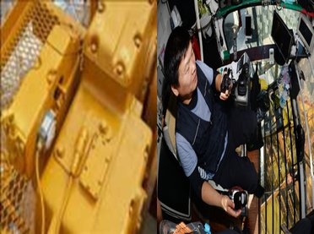 | 브레이크 및 조종장치를 확인할 것 | - 조작레버의 작동방향의 문자나 기호로 표시여부 확인
 |  |  |  | - 조작레버의 손상여부 확인
 |  |  |  | - 조작레버의 작동이 멈출 경우 브레이크 작동 여부 확인
23 | 기계등 대여자의 조치 |  | 산업안전보건법 시행규칙 100조(기계등 대여자의 조치) | - 타워크레인을 미리 점검하고 이상을 발견한 경우에는 즉시 보수하거나 그 밖에 필요한 정비여부 확인
 |  |  |  | - 타워크레인의 성능 및 방호조치의 내용 서면 발급 확인
 |  |  |  | - 타워크레인의 수리,보수 및 점검 내역과 주요 부품의 제조일 서면 발급 확인
 |  |  |  | - 타워크레인 정밀진단 및 수리 후 안전점검 내역, 주요 안전부품의 교환이력 및 제조일 서면 발급 확인
 |  |  |  | - 타워크레인 설치,해체업자가 타워 크레인 설치,해체에 필요한 법령상 자격을 갖추고 있는지와 설치·해체에 필요한 장비를 갖추고 있는지 확인
 |  |  |  | - 타워크레인 설치, 해체업자에게 위 1~4번째 줄의 사항을 적은 서면을 발급하고, 해당 내용 주지 여부 확인
 |  |  |  | - 타워크레인 설치,해체 업자가 설치, 해체 작업 시 안전보건규칙에 따른 산업안전 보건기준을 준수하고 있는지를 확인
24 | 기계등 대여받는 자의 조치 |  | 산업안전보건법 시행규칙 101조(기계등을 대여 받는자의 조치) | - 타워크레인을 조작하는 사람이 관계 법령에서 정하는 자격이나 기능을 가진 사람인지 확인 (타워크레인 면허증 확인)
 |  |  |  | - 타워크레인을 조작하는 사람에게 가.작업의 내용, 나.지휘계통, 다.연락·신호등의 방법, 라.운행경로·제한속도·그 밖에 해당 기계등의 운행에 관한사항 마.그 밖에 해당 기계등의 조작에 따른 산업재해를 방지하기 위하여 필요한 사항을 주지 확인
 |  |  |  | - 타워크레인을 사용하는 작업 중에 타워크레인 장비 간 또는 타워크레인과 인접 구조물 간 충돌위험이 있으면 충돌 방지장치를 설치하는 등 충돌방지를 위하여 필요한 조치를 확인
 |  |  |  | - 타워크레인 설치,해체 작업이 이루어지는 동안 작업과정 전반을 영상으로 기록하여 대여기간 동안 보관 확인
25 | 도급인의 안전조치 |  | 산업안전보건법 시행규칙 94조(기계,기구 등에 대한 안전조치 등) | - 타워크레인 설치,해체,조립 작업시작 전 타워크레인 소유 또는 대여하는 자와 합동으로 안전점검 실시
 |  |  |  | - 타워크레인 설치,해체,조립 작업을 수행하는 사업주의 작업계획서 작성 및 이행 확인
 |  |  |  | - 타워크레인 설치,해체,조립 작업자가 자격,면허,경험 또는 기능을 가지고 있는지 확인
 |  |  |  | - 타워크레인에 대하여 안전보건규칙에서 정하고 있는 안전보건 조치 확인
 |  |  |  | - 타워크레인의 결함, 작업방법과 절차 미준수, 강풍 등 이상 환경으로 인하여 작업수행 시 현저한 위험이 예상되는 경우 작업중지 조치

점 검 결 과

결과 칸을 누르면 목록(양호·불량·해당없음)이 나옵니다. 하나라도 «불량» 이면 맨 위 판정이 «사용 중지» 로 바뀝니다.
불량은 조치사항에 무엇을 언제 고쳤는지 적고, 고친 뒤 다시 점검하세요.
예시 사진은 점검 부위를 알려 주는 참고 사진입니다(원본 그대로). 발주기관·원청이 정한 점검표가 있으면 그것을 쓰세요.

